Sheet1
主控丝印 | 主控型号 | 图片 | 备注
CM23217A | Marvell 88NV1120 | 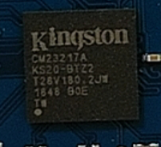
CP33238B | Phison PS3111(S11) | 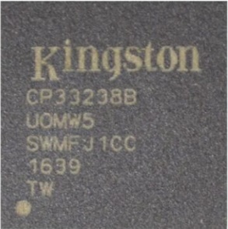
CS5341AA | SMI SM2259XT | 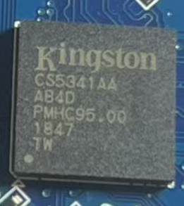
CL13823Z | SandForce SF2281 | 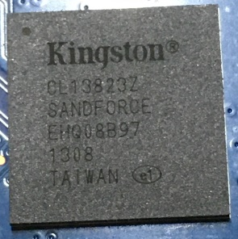
TC58NC1010GSB | Phison PS3111(S11) | 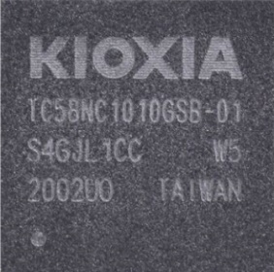
SP3011 | Phison PS3111(S11) | 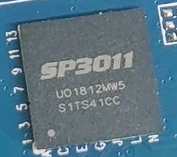
HG2258 | Phison PS3111(S11) | 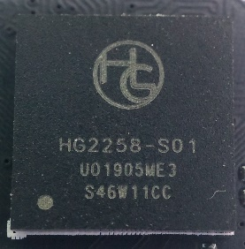
INIC6081 | Phison PS3111(S11) | 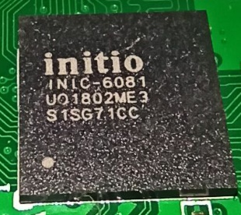
HT9530 | AS2258 | 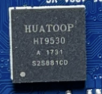 | ICVersion与PS3111和AS2258不同 工具不通用 但固件通用 把HT9530的MPT主程序复制到AS2258固件包中就行
DM918 | MAS0902 | 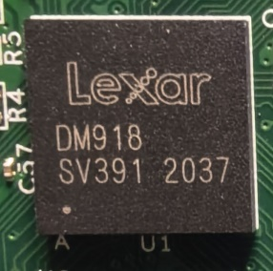 | 有打Longsys标的 与Lexar标的相同
CS1802 | MAS0902 | 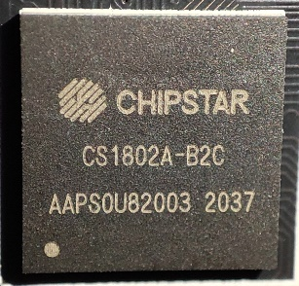 | MPT主程序不通用 需使用MK版V2工具放入0902固件包中开卡
PK2022 | MAP1602 | 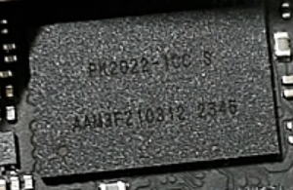 | 带锁不能直接开 PK2023也是1602 据说不带锁可以开
BF29AS41BB0 | SandForce SF2281 | 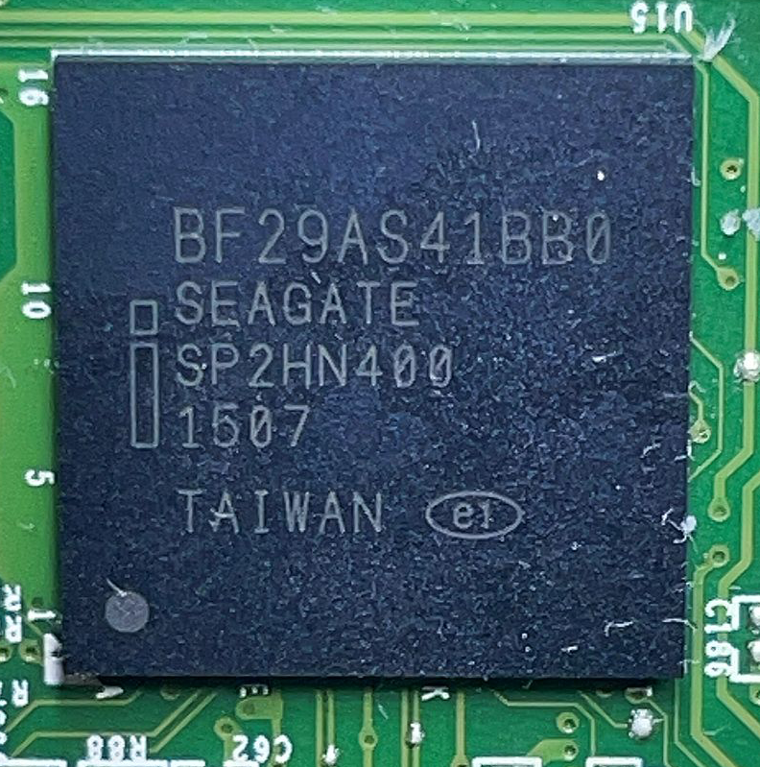
以下为Intel 定制版SMI主控 |  |  | Intel版主控疑似第一行丝印不是主控型号 第二行的四位字母代表主控型号
N07A21.00 第二行为LLUS | SMI SM2258G | 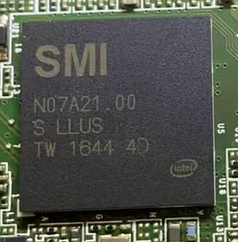 | Intel定制版主控 如果出现在非原厂盘 一般不带锁能直接开 如果出现在Intel原厂盘 即使是2258G原标也一定带锁不能开
PGPM11.00 第二行为LLYZ | SMI SM2259G | 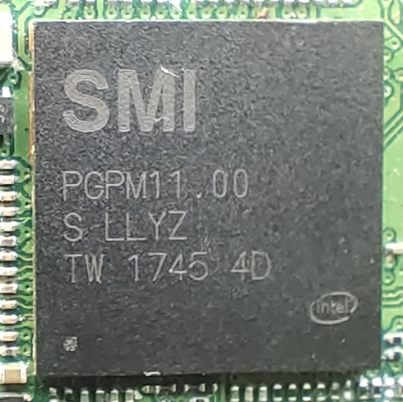 | Intel定制版主控 如果出现在非原厂盘 一般不带锁能直接开 如果出现在Intel原厂盘 即使是2259G原标也一定带锁不能开
T3UN30.00 T3TG48.00 T40X42.00 第二行为LMBX | SMI SM2262G |  | Intel定制版主控 如果出现在非原厂盘 一般不带锁能直接开 如果出现在Intel原厂盘 一定带锁不能开
T4AG81.00 T4BM80.00 第二行为LMBZ | SMI SM2263G |  | Intel定制版主控 如果出现在非原厂盘 一般不带锁能直接开 部分杂牌盘会拿这东西当2263XT直接开 如果出现在Intel原厂盘 一定带锁不能开

